시중가
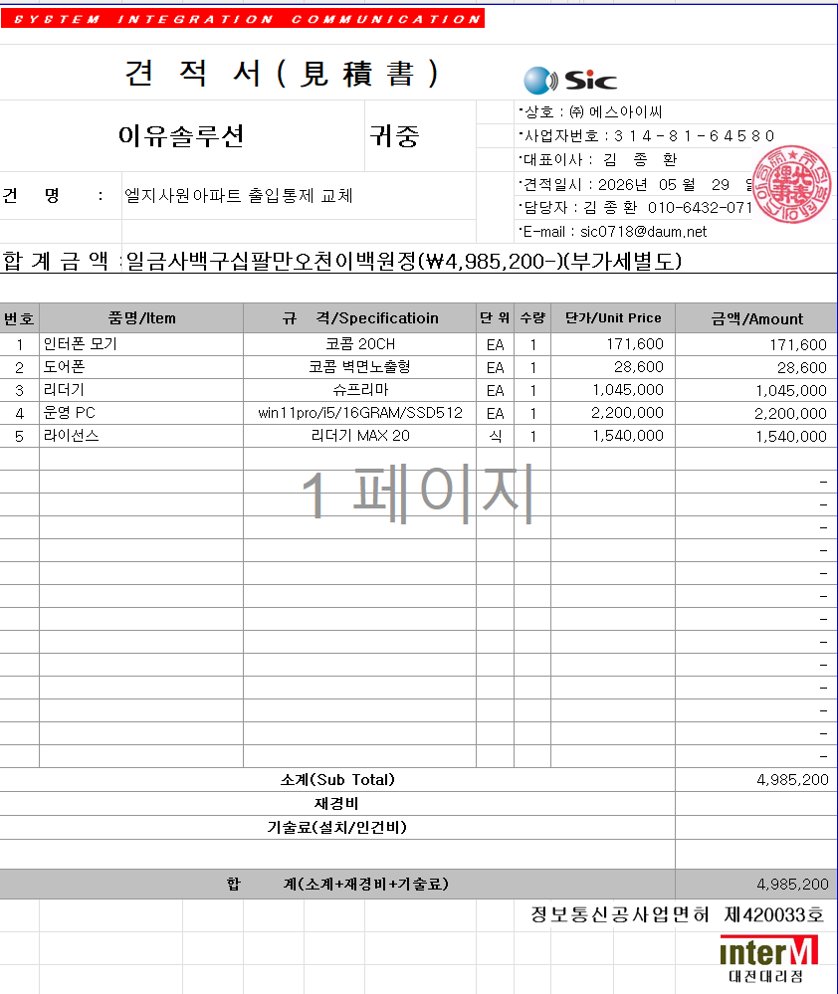
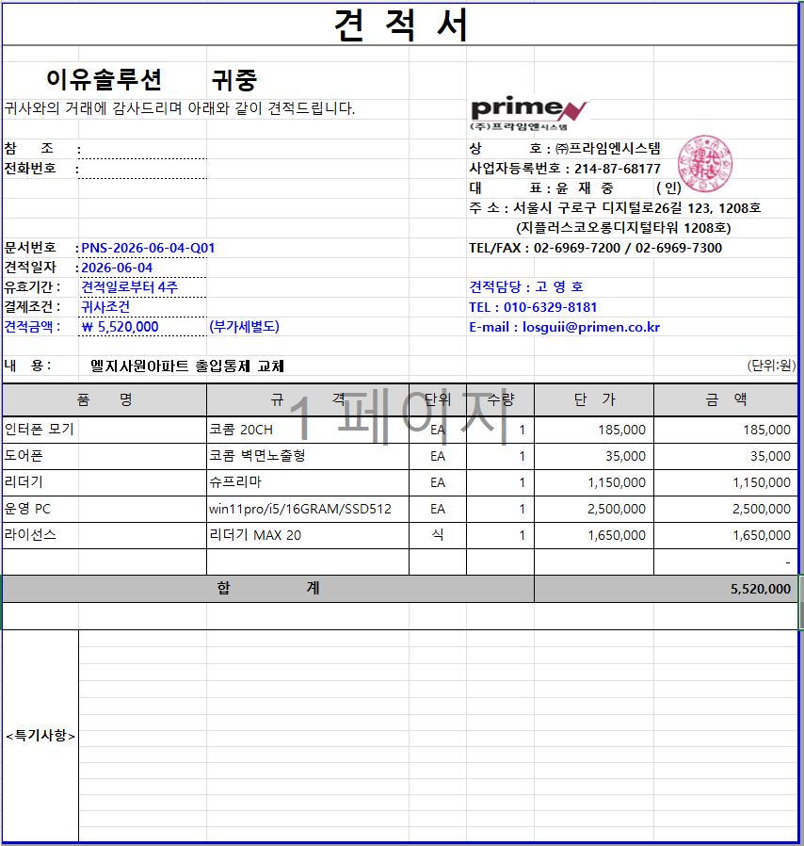
표준내역코드 | 세부공종 | 품명 | 규격 | 단위 | 수량 | 재료비단가 | 재료비소계 | 노무비단가 | 노무비소계 | 기계경비단가 | 기계경비소계 | 기타경비단가 | 기타경비소계 | 할증코드 | 재료비할증율 | 노무비할증율 | 할증내용
999999 | 통신 | 인터폰 모기 | 코콤 20CH | EA | 1 | 171,600 | 171,600
999999 | 통신 | 도어폰 | 코콤 벽면노출형 | EA | 11 | 28,600 | 314,600
999999 | 통신 | 리더기 | 슈프리마 | EA | 11 | 1,045,000 | 11,495,000
999999 | 통신 | 운영 PC | win11pro/i5/16GRAM/SSD512 | EA | 1 | 2,200,000 | 2,200,000
999999 | 통신 | 라이선스 | 리더기 MAX 20 | 식 | 1 | 1,540,000 | 1,540,000

